附表2-测试设备明细表
测试设备明细表-附表2
供应商/工厂名称：
序号 | 主要测试设备名称 | 数量 | 规格 | 生产商
1 | 测水机 | 1 | 铁金刚V-166 | 浙江
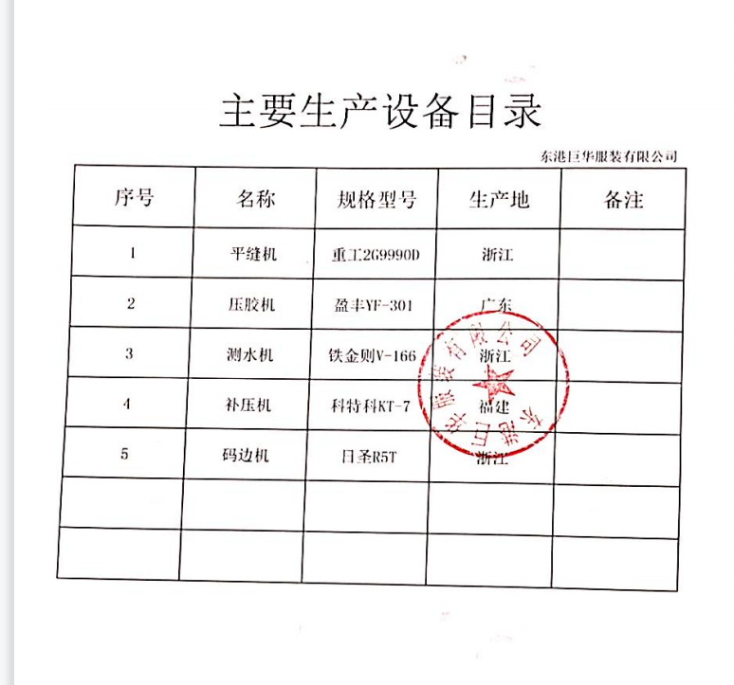
2 | 检针机 | 2 | 伊斯曼HD-680C | 上海
3
4
5
6
7
8
9
10
11
12
13
14
15
16
17
18
19
20
21
22
23
24
25
26
27
28
29
30
注： （1）本表需同时提供盖章档一份、电子档一份，本表盖章档由填表人，审核人亲笔签名，其余资料需电脑录入，严禁涂改，以便存档。 （2）本表仅作为特步供应商管理中心供应商信息备案存档。
供方填表人: |  | 供方审核人: | 填表日期: | 企业公章：

